Example
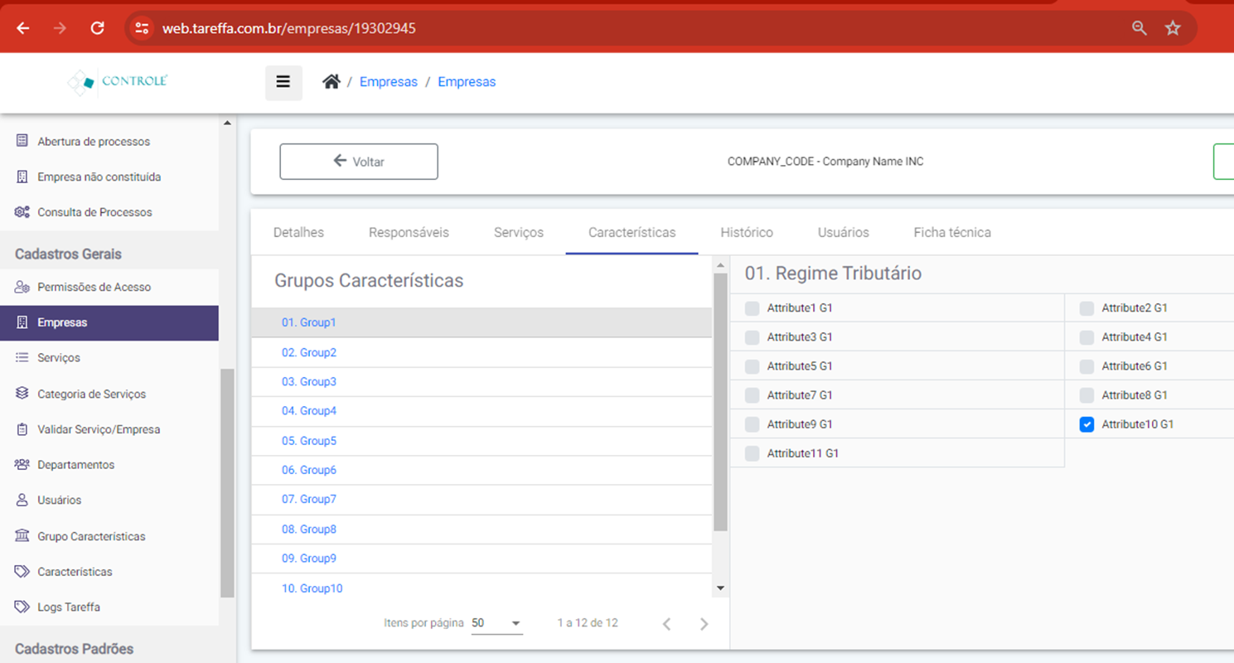
To Enable Attribute1 and Attibute3, Diable Atribbute10 from Group1 And Don't change any other Group:
1;3|N/A|N/A|N/A|N/A|N/A|N/A|N/A|N/A|N/A|N/A|N/A

